Exercicio 1- 9
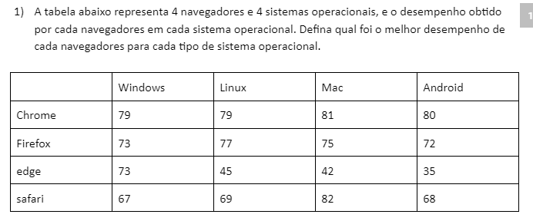

Tabela de Valores
 | Windows | Linux | Mac | Android
Crome | 79 | 79 | 81 | 80
Firefox | 73 | 77 | 75 | 72
Edge | 73 | 45 | 42 | 35
Safari | 67 | 69 | 82 | 68

Distribuição
 | Windows | Linux | Mac | Android | ENVIADO | DISPONI.
Crome | 0 | 1 | 0 | 0 | 1 | 1
Firefox | 0 | 0 | 1 | 0 | 1 | 1
Edge | 0 | 0 | 0 | 1 | 1 | 1
Safari | 1 | 0 | 0 | 0 | 1 | 1
RECEBIDO | 1 | 1 | 1 | 1 | Valor Total: | 256
NECESS. | 1 | 1 | 1 | 1

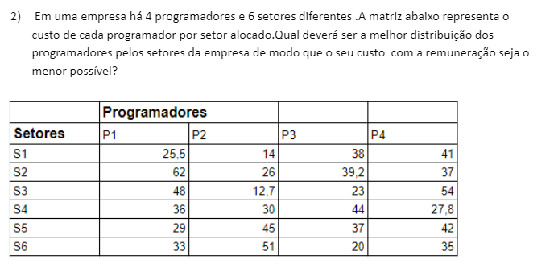

Tabela de Valores
 | P1 | P2 | P3 | P4
S1 | 25.5 | 14 | 38 | 41
S2 | 32 | 26 | 39.2 | 37
S3 | 48 | 12.7 | 23 | 54
S4 | 36 | 30 | 44 | 27.8
S5 | 29 | 45 | 37 | 42
S6 | 33 | 51 | 20 | 35

Distribuição
 | P1 | P2 | P3 | P4 | ENVIADO | DISPONI.
S1 | 0 | 0 | 1 | 0 | 1 | 1
S2 | 0 | 1 | 0 | 0 | 1 | 1
S3 | 1 | 0 | 0 | 0 | 1 | 1
S4 | 0 | 0 | 0 | 0 | 0 | 1
S5 | 0 | 0 | 0 | 0 | 0 | 1
S6 | 0 | 0 | 0 | 1 | 1 | 1
RECEBIDO | 1 | 1 | 1 | 1 | Valor Total: | 147
NECESS. | 1 | 1 | 1 | 1

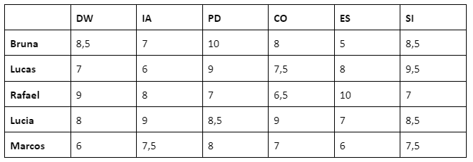

Tabela de Valores
 | DW | IA | PD | CO | ES | SI
Bruna | 25.5 | 14 | 38 | 41 | 41 | 41
Lucas | 32 | 26 | 39.2 | 37 | 37 | 37
Rafael | 48 | 12.7 | 23 | 54 | 54 | 54
Lucia | 36 | 30 | 44 | 27.8 | 27.8 | 27.8
Marcos | 29 | 45 | 37 | 42 | 42 | 42

Distribuição
 | DW | IA | PD | CO | ES | SI | ENVIADO | DISPONI.
Bruna | 0 | 0 | 1 | 0 | 0 | 0 | 1 | 1
Lucas | 0 | 1 | 0 | 0 | 0 | 0 | 1 | 1
Rafael | 1 | 0 | 0 | 0 | 0 | 0 | 1 | 1
Lucia | 0 | 0 | 0 | 0 | 0 | 1 | 1 | 1
Marcos | 0 | 0 | 0 | 0 | 1 | 0 | 1 | 1
RECEBIDO | 1 | 1 | 1 | 0 | 1 | 1 | Valor Total: | 181.8
NECESS. | 1 | 1 | 1 | 1 | 1 | 1

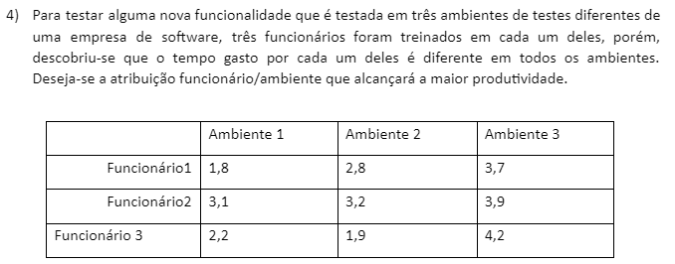

Tabela de Valores
 | Ambiente1 | Ambiente2 | Ambiente3
Funcionario1 | 1.8 | 2.8 | 3.7
Funcionario2 | 3.1 | 3.2 | 3.9
Funcionario3 | 2.2 | 1.9 | 4.2

Distribuição
 | Ambiente1 | Ambiente2 | Ambiente3 | ENVIADO | DISPONI.
Funcionario1 | 1 | 0 | 0 | 1 | 1
Funcionario2 | 0 | 0 | 1 | 1 | 1
Funcionario3 | 0 | 1 | 0 | 1 | 1
RECEBIDO | 1 | 1 | 1 | Valor Total: | 7.6
NECESS. | 1 | 1 | 1

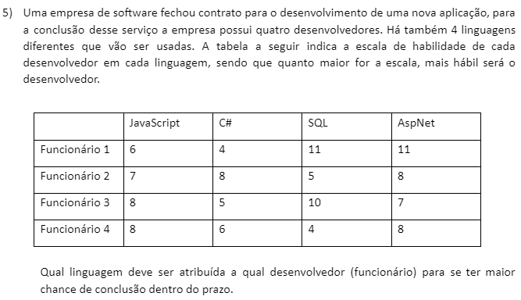

Tabela de Valores
 | JavaScript | C# | SQL | AspNet
Funcionario1 | 6 | 4 | 11 | 11
Funcionario2 | 7 | 8 | 5 | 8
Funcionario3 | 8 | 5 | 10 | 7
Funcionario4 | 8 | 6 | 4 | 8

Distribuição
 | JavaScript | C# | SQL | AspNet | ENVIADO | DISPONI.
Funcionario1 | 0 | 0 | 0 | 1 | 1 | 1
Funcionario2 | 0 | 1 | 0 | 0 | 1 | 1
Funcionario3 | 0 | 0 | 1 | 0 | 1 | 1
Funcionario4 | 1 | 0 | 0 | 0 | 1 | 1
RECEBIDO | 1 | 1 | 1 | 1 | Valor Total: | 37
NECESS. | 1 | 1 | 1 | 1

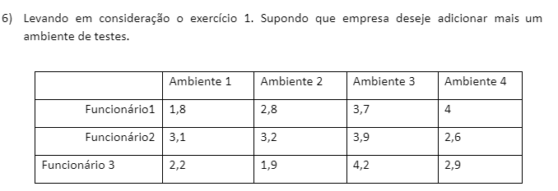

Tabela de Valores
 | Ambiente1 | Ambiente2 | Ambiente3 | Ambiente4
Funcionario1 | 1.8 | 2.8 | 3.7 | 4
Funcionario2 | 3.1 | 3.2 | 3.9 | 2.6
Funcionario3 | 2.2 | 1.9 | 4.2 | 2.9

Distribuição
 | Ambiente1 | Ambiente2 | Ambiente3 | Ambiente4 | ENVIADO | DISPONI.
Funcionario1 | 0 | 1 | 0 | 0 | 1 | 1
Funcionario2 | 1 | 0 | 0 | 0 | 1 | 1
Funcionario3 | 0 | 0 | 0 | 1 | 1 | 1
RECEBIDO | 1 | 1 | 0 | 1 | Valor Total: | 8.8
NECESS. | 1 | 1 | 1 | 1

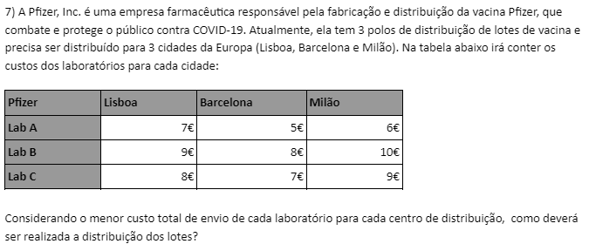

Tabela de Valores
 | Lisboa | Barcelona | Milão
Lab A | 7 | 5 | 6
Lab B | 9 | 8 | 10
Lab C | 8 | 7 | 9

Distribuição
 | Lisboa | Barcelona | Milão | ENVIADO | DISPONI.
Lab A | 0 | 0 | 1 | 1 | 1
Lab B | 1 | 0 | 0 | 1 | 1
Lab C | 0 | 1 | 0 | 1 | 1
RECEBIDO | 1 | 1 | 1 | Valor Total: | 22
NECESS. | 1 | 1 | 1

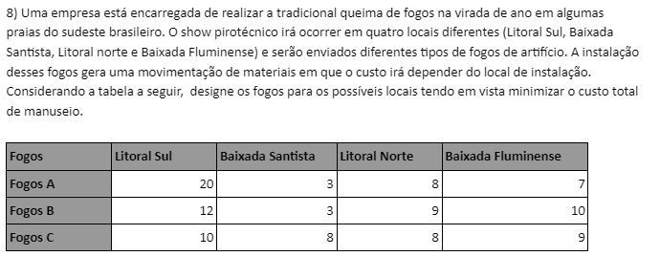

Tabela de Valores
 | Litoral Sul | Bx Sant | Litoral Norte | Bx Flum
Fogos A | 20 | 3 | 8 | 7
Fogos B | 12 | 3 | 9 | 10
Fogos C | 10 | 8 | 8 | 9

Distribuição
 | Litoral Sul | Bx Sant | Litoral Norte | Bx Flum | ENVIADO | DISPONI.
Fogos A | 0 | 1 | 0 | 0 | 1 | 1
Fogos B | 1 | 0 | 0 | 0 | 1 | 1
Fogos C | 0 | 0 | 0 | 1 | 1 | 1
RECEBIDO | 1 | 1 | 0 | 1 | Valor Total: | 24
NECESS. | 1 | 1 | 1 | 1

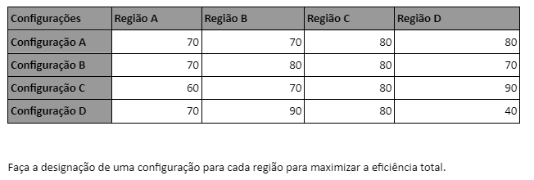

Tabela de Valores
 | Região A | Região B | Região C | Região D
Configuração A | 70 | 70 | 80 | 80
Configuração B | 70 | 80 | 80 | 70
Configuração C | 60 | 70 | 80 | 90
Configuração D | 70 | 90 | 80 | 40

Distribuição
 | Região A | Região B | Região C | Região D | ENVIADO | DISPONI.
Configuração A | 0 | 0 | 1 | 0 | 1 | 1
Configuração B | 1 | 0 | 0 | 0 | 1 | 1
Configuração C | 0 | 0 | 0 | 1 | 1 | 1
Configuração D | 0 | 1 | 0 | 0 | 1 | 1
RECEBIDO | 1 | 1 | 1 | 1 | Valor Total: | 330
NECESS. | 1 | 1 | 1 | 1

